Handleiding
MOB 1 tem 4 Handleiding

MOB 1 Openbaar vervoer
De witte cellen dienen ingevuld te worden.
Per onderdeel dient de naam van het station, het aantal passages per uur tijdens piekmomenten en de wandelafstand ingevuld te worden. Er zijn pulldown-menus voorzien met '0' en '1'. '1' duidt aan dat er een station binnen een bepaalde wandelafstand is. '0' duidt aan dat er geen station is binnen een bepaalde wandelafstand.
Voor fietsdelen en autodelen is de frequentie 1, indien er een station is en 0 indien er geen fietsdeelstation of autodelen is. De wandelafstand is een veilige wandelroute, die op een kaart dient aangeduid te worden.
Het aantal passages per uur wordt geteld tijdens piekmomenten op werkdagen en buiten de vakantieperiodes tussen 7-9u en 16-18.30u via de vertrektijden op de website van de NMBS, MIVB, De Lijn.

Fietsdelen station-based (bijvoorbeeld blue bikes,…)
Indien er een fietsdeelstation is, '1' (of meer indien er meerdere stations binnen de afstand) aanduiden bij de afstand die van toepassing is aantal passages is altijd '1'.
Free-floating deelsysteem voor tweewielers (fietsen, scooters, steps,… bijvoorbeeld Velo, Villo, scooty, birdy, troty,…)
Indien het project binnen een (of binnen 400m bereikbare) ride zone van een deelsysteem van tweewielers gelegen is, '1' aanduiden.
Autodelen station-based (bijvoorbeeld Cambio, Bolides, Zen Car,...)
Indien er een autodeelstation is, '1' (of meer indien er meerdere stations binnen de afstand) aanduiden bij de afstand die van toepassing is. aantal passages is altijd '1'.
Free floating autodelen (bijvoorbeeld Partago, Poppy, Share now,…)
Indien het project binnen een (of binnen 400m bereikbare) ride zone van een free floating autodeelsysteem gelegen is, '1' aanduiden.
Trein
Indien er een treinstation binnen de 3000m is, '1' aanduiden bij de afstand die van toepassing is Het aantal passages per uur opzoeken op NMBS. Het uur met het meeste aantal passages tijdens de piekuren van 7-9u en 16-18,30u is bepalend voor het aantal passages.
http://www.belgianrail.be
Metro
Indien er een metrostation binnen de 3000m is, '1' aanduiden bij de afstand die van toepassing is Het aantal passages per uur opzoeken op MIVB of De Lijn Het uur met het meeste aantal passages tijdens de piekuren van 7-9u en 16-18,30u is bepalend voor het aantal passages.
https://www.delijn.be/nl/haltes/
http://www.stib-mivb.be
Tram
Indien er een tramstation binnen de 1400m is, '1' aanduiden bij de afstand die van toepassing is. Indien er meerdere tramhaltes binnen de 1400m zijn voor elke halte één lijn gebruiken. Het aantal passages per uur opzoeken op MIVB of De Lijn Het uur met het meeste aantal passages tijdens de piekuren van 7-9u en 16-18,30u is bepalend voor het aantal passages
Bus
Indien er een busstation binnen de 1400m is, '1' aanduiden bij de afstand die van toepassing is. Indien er meerdere bushaltes binnen de 1400m zijn, gebruik voor elke halte één lijn. Het aantal passages per uur opzoeken op MIVB of De Lijn Het uur met het meeste aantal passages tijdens de piekuren van 7-9u en 16-18,30u is bepalend voor het aantal passages.

De zone wordt automatisch berekend tijdens het invullen.

Een voorbeeld van een fictieve site:
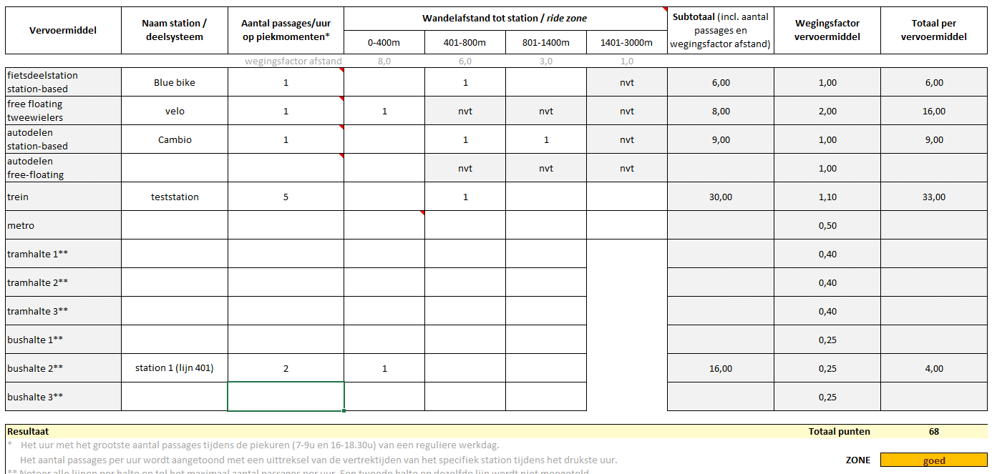

MOB 2 Met de fiets
Er zijn pulldown-menus voorzien met "ja", "neen", "nvt". "Nvt" mag enkel toegekend worden indien dit aspect niet aan bod komt in het project, als er bv. geen fietsenstalling voor personeel in het PVE opgenomen is. Dan wordt dit aspect niet meegeteld in de beoordeling. Is er wel een fietsenstalling voor personeel in het PVE opgenomen maar niet gerealiseerd dan is "neen" te kiezen.
Het prestatieniveau wordt automatisch berekend.

MOB 3 Te voet
Er zijn pulldown-menus voorzien met "ja", "neen", "nvt".
Het prestatieniveau wordt automatisch berekend.

MOB 4 Met de auto of moto
Er zijn pulldown-menus voorzien met "ja", "neen", "nvt" en de verschillende locatie-types.
Het prestatieniveau wordt automatisch berekend.
De opdrachtgever vult project-specifiek de weging van de verschillende aspecten in. Dit kan o.a. daarvan afhangen hoe belangrijk een goede bereikbaarheid met de auto is.
Het Nederlandse ABC-locatiebeleid is een manier om bezoekersintensieve functies te koppelen aan de bereikbaarheid van locaties. Hiermee wordt geprobeerd om de mobiliteitsproblematiek te reduceren. Bij de drie locatietypes A, B, C verschilt de bereikbaarheid van perfect met het openbaar vervoer tot perfect met de auto bereikbaar.

